Hoja1
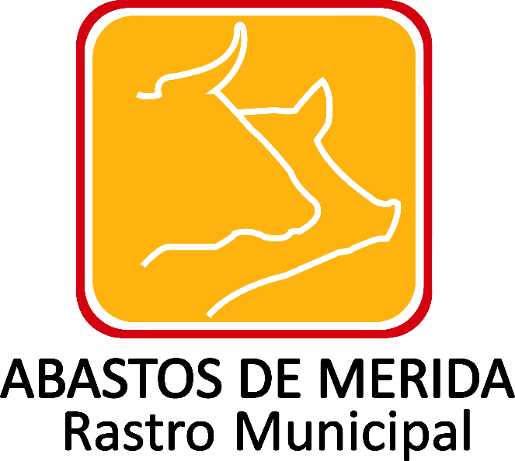

Trámites ofrecidos
Ejercicio | Fecha de inicio del periodo que se informa | Fecha de término del periodo que se informa | Denominación del trámite | Tipo de usuario y/o población objetivo | Descripción del objetivo del trámite | Modalidad del trámite | Hipervínculo a los requisitos para llevar a cabo el trámite | Documentos requeridos | Hipervínculo al/los formatos respectivos | Tiempo de respuesta por parte del sujeto Obligado | Vigencia de los resultados del trámite | Área y datos de contacto del lugar donde se realiza el trámite Tabla_325678 | Costo, en su caso, especificar que es gratuito en el campo Nota | Sustento legal para su cobro | Lugares donde se efectúa el pago Tabla_325680 | Fundamento jurídico-administrativo del trámite | Derechos del usuario | Lugares para reportar presuntas anomalías Tabla_325679 | Otros datos, en su caso, para el envío de consultas, documentos y quejas | Hipervínculo información adicional del trámite | Hipervínculo al sistema correspondiente | Área(s) responsable(s) que genera(n), posee(n), publica(n) y actualizan la información | Fecha de validación | Fecha de actualización | Nota
2018 | 2018-04-01 | 2018-06-30 | Orientación en Acceso a la Información Pública y Protección de Datos Personales | Publico General | Orientar en el ejercicio del derecho de acceso a la información pública y protección de datos personales a los particulares que lo soliciten | Línea,presencial o correo |  | Proporcionar sus datos personales y llenar el texto de la solicitud con la informacion que requiera saber. Documento para acreditar su personalidad y llenar la solicitud proporciona en la Unidad de Transparencia de Abastos de Mérida. |  | 10 días hábiles para la respuesta y 3 días hábiles para la entrega, previa cobertura de los derechos. | 30 días hábiles posteriores a la respuesta. | 1 | 0 | Artículo 80 de la Ley de Hacienda del Municipio de Mérida | 1 | Artículo 80 de la Ley de Hacienda del Municipio de Mérida | Recurso de Revision | 1 |  |  |  | Unidad de Transparencia | 2018-07-05 | 2018-06-30 | Con respecto a los criterios hipervínculo a los requisitos para llevar a cabo el trámite, Hipervínculo al/los formatos respectivos, otros datos, en su caso, para el envío de consultas, documentos y quejas, Hipervínculo información adicional del trámite e hipervínculo al sistema correspondientel; no se genera la información relativa a dichos elementos. Se informa lo anterior, con fundamento en el numeral octavo fracción V de los Lineamientos técnicos generales para la publicación, homologación y estandarización de la información de las obligaciones establecidas en el titulo quinto y en la fracción IV del artículo 31 de la Ley General de Transparencia y Acceso a la Información Pública, que deben de difundir los sujetos obligados en los portales de Internet y en la Plataforma Nacional de Transparencia de la información.
2018 | 2018-04-01 | 2018-06-30 | Orientación en Acceso a la Información Pública y Protección de Datos Personales | Publico General | Orientar en el ejercicio del derecho de protección de datos personales a los particulares que lo soliciten | Línea,presencial o correo |  | Proporcionar sus datos personales y llenar el texto de la solicitud con la informacion que requiera saber. Documento para acreditar su personalidad y llenar la solicitud proporciona en la Unidad de Transparencia de Abastos de Mérida. |  | 10 días hábiles para la respuesta y 3 días hábiles para la entrega, previa cobertura de los derechos | 30 días hábiles posteriores a la respuesta | 2 | 0 | Artículo 80 de la Ley de Hacienda del Municipio de Mérida | 2 | Artículo 80 de la Ley de Hacienda del Municipio de Mérida | Recurso de Revision | 2 |  |  |  | Unidad de Transparencia | 2018-07-05 | 2018-06-30 | Con respecto a los criterios hipervínculo a los requisitos para llevar a cabo el trámite, Hipervínculo al/los formatos respectivos, otros datos, en su caso, para el envío de consultas, documentos y quejas, Hipervínculo información adicional del trámite e hipervínculo al sistema correspondientel; no se genera la información relativa a dichos elementos. Se informa lo anterior, con fundamento en el numeral octavo fracción V de los Lineamientos técnicos generales para la publicación, homologación y estandarización de la información de las obligaciones establecidas en el titulo quinto y en la fracción IV del artículo 31 de la Ley General de Transparencia y Acceso a la Información Pública, que deben de difundir los sujetos obligados en los portales de Internet y en la Plataforma Nacional de Transparencia de la información.
2018 | 2018-04-01 | 2018-06-30 | Orientación y asesoria sobre el ejecicio de los derechos ARCO | Publico General | Obtener la orientación sobre requisitos plazos y medios de impugnación derivados de los procedimientos de acceso, rectificación, cancelación y oposición de datos personales. | Presencial |  | Documento para acreditar su personalidad y llenar la solicitud proporciona en la Unidad de Transparencia de Abastos de Mérida. |  | 1 hora |  | 3 | 0 | Artículo 80 de la Ley de Hacienda del Municipio de Mérida | 3 | Artículo 80 de la Ley de Hacienda del Municipio de Mérida | N/A | 3 |  |  |  | Unidad de Transparencia | 2018-07-05 | 2018-06-30 | Con respecto a los criterios hipervínculo a los requisitos para llevar a cabo el trámite, Hipervínculo al/los formatos respectivos, otros datos, en su caso, para el envío de consultas, documentos y quejas, Hipervínculo información adicional del trámite e hipervínculo al sistema correspondientel; no se genera la información relativa a dichos elementos. Se informa lo anterior, con fundamento en el numeral octavo fracción V de los Lineamientos técnicos generales para la publicación, homologación y estandarización de la información de las obligaciones establecidas en el titulo quinto y en la fracción IV del artículo 31 de la Ley General de Transparencia y Acceso a la Información Pública, que deben de difundir los sujetos obligados en los portales de Internet y en la Plataforma Nacional de Transparencia de la información.
2018 | 2018-04-01 | 2018-06-30 | Orientación sobre el ejercicio del derecho de acceso a la información Pública | Publico General | Obtener la orientación sobre requisitos plazos y medios de impugnación derivados del procedimiento de acceso a la información pública | Presencial |  | Documento para acreditar su personalidad y llenar la solicitud proporciona en la Unidad de Transparencia de Abastos de Mérida. |  | 1 hora |  | 4 | 0 | Artículo 80 de la Ley de Hacienda del Municipio de Mérida | 4 | Artículo 80 de la Ley de Hacienda del Municipio de Mérida | N/A | 4 |  |  |  | Unidad de Transparencia | 2018-07-05 | 2018-06-30 | Con respecto a los criterios hipervínculo a los requisitos para llevar a cabo el trámite, Hipervínculo al/los formatos respectivos, otros datos, en su caso, para el envío de consultas, documentos y quejas, Hipervínculo información adicional del trámite e hipervínculo al sistema correspondientel; no se genera la información relativa a dichos elementos. Se informa lo anterior, con fundamento en el numeral octavo fracción V de los Lineamientos técnicos generales para la publicación, homologación y estandarización de la información de las obligaciones establecidas en el titulo quinto y en la fracción IV del artículo 31 de la Ley General de Transparencia y Acceso a la Información Pública, que deben de difundir los sujetos obligados en los portales de Internet y en la Plataforma Nacional de Transparencia de la información.

 |  |  |  |  |  |  |  |  |  |  |  |  | Abastos de Mérida Calle 132 No.- 239 entre 59B y 59D Fraccionamiento Yucalpeten/
 |  |  |  |  |  |  |  |  |  |  |  |  | C.P. 97238 Mérida, Yucatán/
 |  |  |  |  |  |  |  |  |  |  |  |  | Teléfonos (999) 9450582, 9454205 y 9122133/
 |  |  |  |  |  |  |  |  |  |  |  |  | direccion.general@rastro-merida.mx

